SENARAI PERANAN
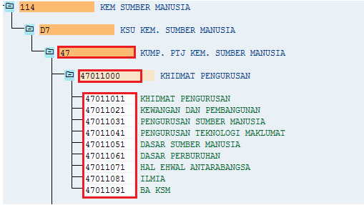
Sub-Modul | Capaian | Proses Kerja | Peringkat | Penerangan
PBC | My Cost Portal | Display (Papar) | PTJ | - Capaian mengikut Lokasi (PTJ) pengguna merujuk kepada column H di worksheet PBC - Peranan ini diberikan kepada pegawai atasan Penyedia dan boleh lebih dari seorang
PBC | My Cost Portal | Display (Papar) | KPTJ | - Capaian Kump PTJ merujuk kepada column J di worksheet PBC - Peranan ini diberikan kepada pegawai atasan Penyedia dan boleh lebih dari seorang
PBC | My Cost Portal | Penyedia PTJ | PTJ | - Capaian mengikut Lokasi (PTJ) pengguna merujuk kepada column H di worksheet PBC - Peranan ini diberikan kepada Penolong Pegawai (Gred 29 dan ke atas) atau Akauntan (Gred 41 atau 44)
PBC | My Cost Portal | Penyedia Kump PTJ | KPTJ | - Capaian Kump PTJ merujuk kepada column J di worksheet PBC - Peranan ini diberikan kepada Penolong Pegawai (Gred 29 dan ke atas) atau Akauntan (Gred 41 atau 44) - Contoh: Penyedia bagi Kumpulan PTJ 47011000 (Khidmat Pengurusan) adalah pegawai Bahagian Kewangan di PTJ 47011011 (Khidmat Pengurusan)

